PD
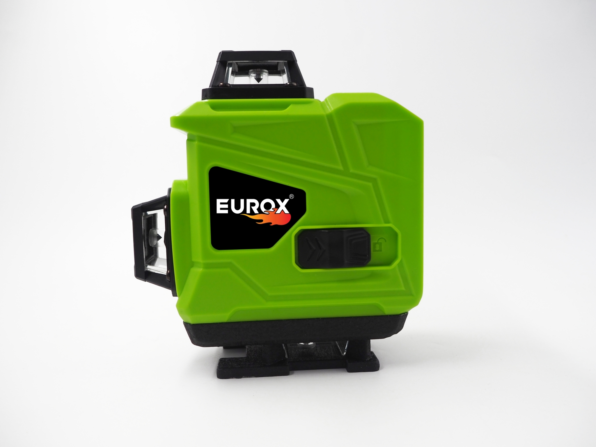
เลขที่ SKU : 92-667-012 วันที่ : 20/09/2023
1. ข้อมูลสินค้า |  |  |  | รูปสินค้า
ประเภท (กลุ่มหลัก) | เครื่องมือวัด ชั่ง | ประเภท (กลุ่มรอง) | เลเซอร์วัดระดับ
ชื่อภาษาไทย | เลเซอร์วัดระดับ EUROX 16เส้น GL-16A | ชื่อภาษาอังกฤษ
รหัสสินค้า | 92-667-012 | Barcode | 8859007712865
สถานะสินค้า | W | รหัสทีมขาย
รุ่น (Model) |  | ยี่ห้อ | EUROX
สีตัวสินค้า | เขียว - ดำ | สีของบรรจุภัณฑ์ | ดำ
ทำจากวัสดุ | พลาสติก - เหล็ก | ประเทศผู้ผลิต | PRC
ผู้ผลิต | พลา กรุ๊ป (ไทยแลนด์) จำกัด

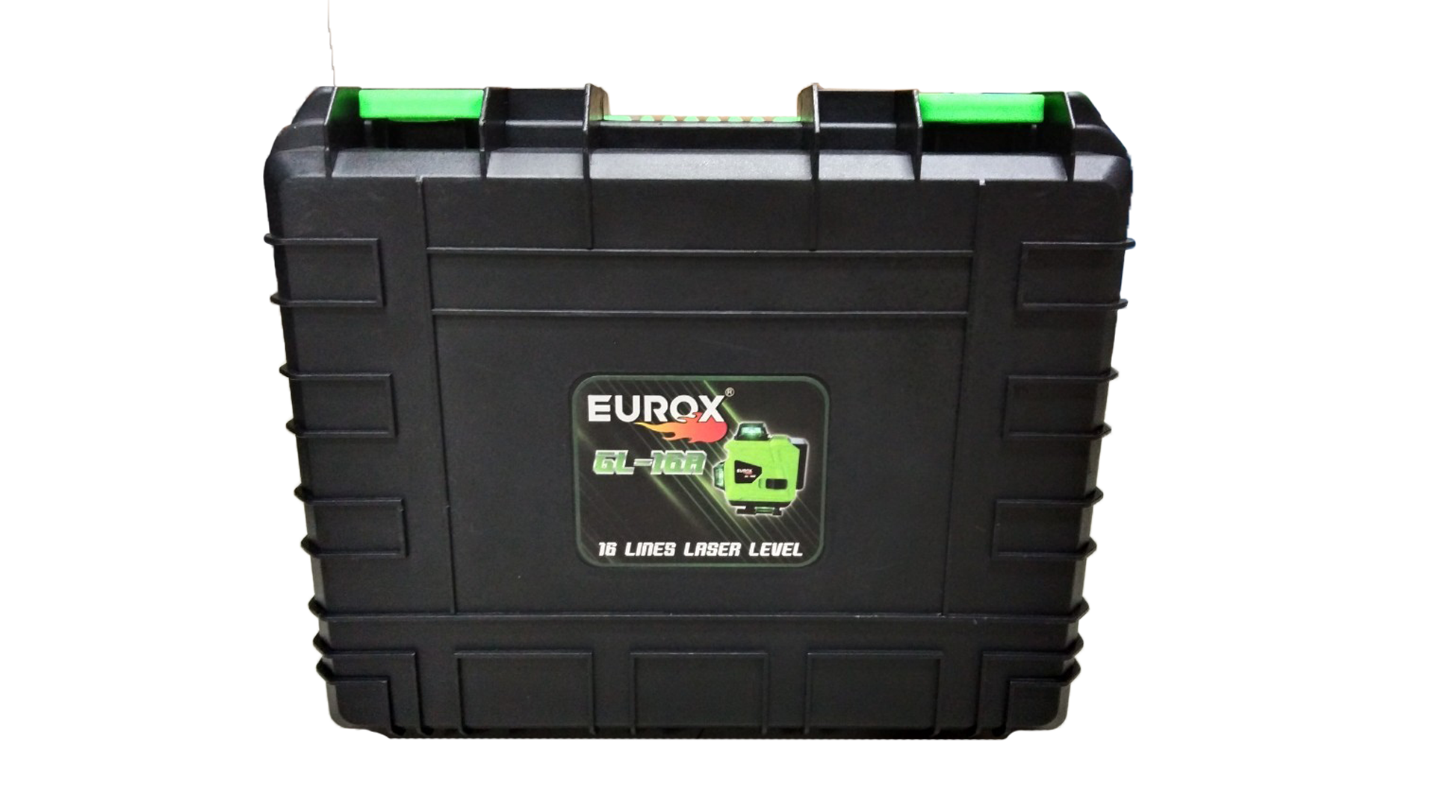
2. คุณสมบัติ |  |  |  | รูปบรรจุภัณฑ์
ชนิดเลเซอร์ | แสงสีเขียว | เส้นเลเซอร์ | 360° x 3,16 เส้น
แนวดิ่ง/แนวราบ | 5 m ± 1mm | ระยะรีโมท | 15 ม.
ช่วงปรับระดับ | ± 4 | ระดับเลเซอร์ | Class II
ลำแสงกว้าง | 2 mm / 5 m | มาตรฐาน IP54 | ป้องกันฝุ่น/ละอองน้ำ

3. รายละเอียดบรรจุภัณฑ์
ขนาดสินค้า (ซม.) | 8.5x12x14.5 (ไม่รวมบรรจุภัณฑ์) | น้ำหนักสินค้า (กก.) | 0.6 (ไม่รวมบรรจุภัณฑ์)
ขนาดกล่อง 1 (ซม.) | 34x12.5x27 | ขนาดบรรจุ (กล่อง) | 1 ชุด
ขนาดกล่อง 2 (ซม.)
น้ำหนักรวมสินค้า (กก.) | 2.4 | บาร์โค้ดกล่อง | 8859007712865 | อุปกรณ์ภายในกล่อง
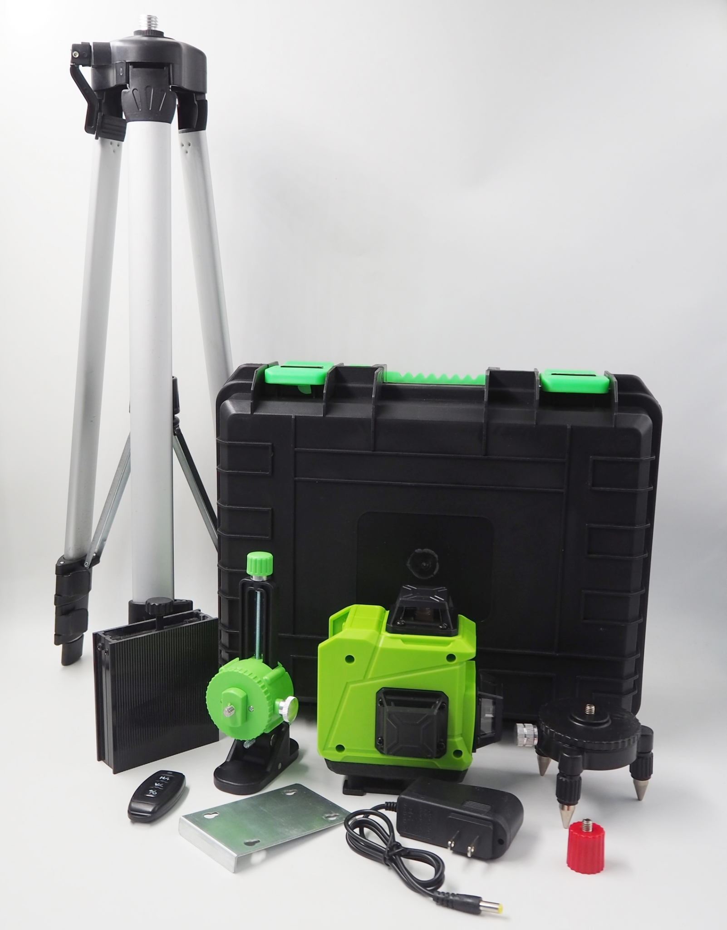
ขนาดลัง (ซม.) |  | ขนาดบรรจุ (ลัง)
น้ำหนักลังรวมสินค้า (กก.) |  | บาร์โค้ดลัง

4. อุปกรณ์ภายในกล่อง
- ฐานแม่เหล็ก - คู่มือการใช้งาน - ใบรับประกัน - ขาตั้งเลเซอร์ - รีโมต - สายชาร์จ - แบตเตอรี่

5. วิธีการใช้งาน
ใช้สำหรับวัดระดับแนว


6. จุดเด่น จุดขาย ของสินค้า |  |  |  | รูปลังสินค้า
- ฐานโลหะหนาให้การสนับสนุนเสถียรภาพหลักฐานช็อตช็อตและหลักฐาน - ง่ายต่อการพกกรณีการให้บริการที่สะดวกและรวดเร็วการเคลื่อนไหวและการเก็บรักษา - มีรีโมท ควบคุมได้ไกล 15 เมตร สะดวกต่อการใช้งาน - ลำแสงไม่แตก ไม่ขาด สามารถแขวน หรือวางระนาบผนังได้ - มีแสงเลเซอร์ 16 เส้นสามารถปรับได้กับความต้องการด้านวิศวกรรมที่แตกต่างกัน - ใช้กันอย่างแพร่หลายในการสนับสนุนการตรึงกระเบื้องพื้นผนัง ตกแต่งตรึงกระเบื้องปูพื้น, ราวบันได ฯลฯ

7. การรับประกัน
ระยะเวลารับประกัน (เดือน) | 6 ระบุ
ประเภทการรับประกัน | เครื่องมือช่าง
เงื่อนไขการรับประกัน | 1. บริษัทฯ จะบริการซ่อมและเปลี่ยนอะไหล่ โดยไม่คิดมูลค่าแก่สินค้าที่จัดจำหน่ายโดยบริษัทฯ ในกรณีที่ความเสียหายเกิดจากความผิดพลาดของโรงงานผู้ผลิต ภายในระยะเวลา 6 เดือน นับจากวันที่ซื้อ (ทั้งนี้ดูจากใบเสร็จรับเงินของทางร้านค้าที่สั่งซื้อและใบรับประกัน) 2. การรับประกันนี้ไม่รวมการชำรุดของวัสดุสิ้นเปลือง อุปกรณ์เสริม และของแถมในชุด 3. การรับประกันจะสิ้นสุดจากการใช้ผิดประเภท เช่น ถอด ซ่อม ดัดแปลง แก้ไขเปลียนสภาพไปจากเดิมโดยบุคคลภายนอก หรือการดูแลรักษาไม่ถูกต้องตามที่ระบุไว้ในคู่มือ 4. การรับประกันนี้ไม่รวมถึงค่าขนส่ง หากต้องการให้ บริษัทฯ บริการถึงที่จะมีค่าใช้จ่าย 5. ใบรับประกันนี้ใช้ได้เฉพาะเครื่องที่มีเบอร์เครื่องตรงกันเท่านั้น ไม่สามารถโอนให้ผู้อื่นได้ หากใบรับประกันหาย บริษัทฯ ขอสงวนสิทธิ์การไม่ออกใบรับประกันใหม่ในทุกกรณี

8. ข้อมูล สคบ.
ชื่อสินค้า | เลเซอร์วัดระดับ EUROX 16เส้น GL-16A
ผลิตจากประเทศ | PRC |  |  | รูป Barcode

จัดจำหน่ายโดย | บริษัท คิงบางกอก อินเตอร์เทรด จำกัด
 | 541,543,545 ซอย 39/1 แขวงท่าแร้ง เขตบางเขน กรุงเทพมหานคร 10220
 | เลขประจำตัวผู้เสียภาษี: 0105545012035 สำนักงานใหญ่ | โทรศัพท์: 02-509-3850 | โทรสาร: 02-509-3856
บรรจุ | 1 ตัว/กล่อง
วิธีการใช้ | ใช้สำหรับวัดระดับแนว
คำเตือน | ขณะใช้งานหรือเลิกใช้งาน ควรเก็บอุปกรณ์ให้พ้นมือเด็กเพื่อความปลอดภัย
ราคา | ระบุ ณ จุดขาย
วันที่ผลิต

9. ข้อควรระวัง
คำเตือน | ขณะใช้งานหรือเลิกใช้งาน ควรเก็บอุปกรณ์ให้พ้นมือเด็กเพื่อความปลอดภัย
ข้อแนะนำในการใช้งาน | ห้ามใช้งานผิดประเภท

